医生个人主页字段
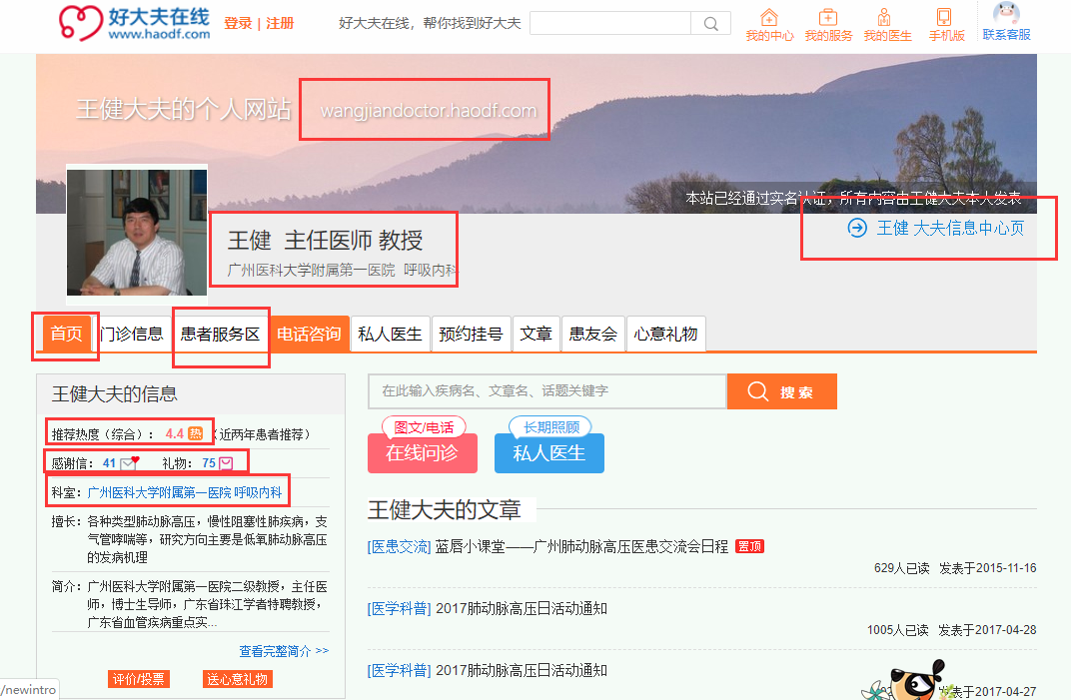
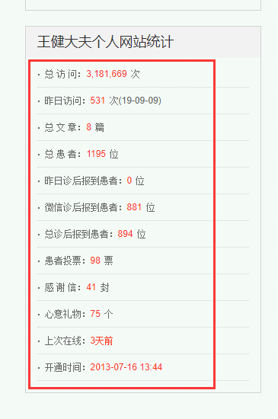
患者服务区 | 医生信息中心页 | 医生主页 | 医生个人主页 | 推荐热度 | 感谢信 | 礼物数 | 职称 | 医院名称 | 医生科室 | 医院科室 | 总访问量 | 昨日访问量 | 总文章数 | 总患者数 | 昨日诊后报到患者数 | 微信诊后报到患者数 | 总诊后报到患者 | 患者投票 | 感谢信数量 | 心意礼物数 | 上次上线时间 | 开通时间
https://chengzhiqiang68.haodf.com/zixun/list.htm | https://www.haodf.com/doctor/DE4rO-XCoLUIy9dG0lPR5qqdfm.htm | chengzhiqiang68.haodf.com | https://chengzhiqiang68.haodf.com/ | 3.9 | 9 | 25 | 程志强 主任医师 教授 | 中日友好医院 | 中西医结合肿瘤内科 | 中日友好医院 中西医结合肿瘤内科 | 1,053,309 | 270 | 22 | 547 | 0 | 4 | 8 | 30 | 9 | 25 | 12天前 | 10/9/08
https://chenhongdr.haodf.com/zixun/list.htm | https://www.haodf.com/doctor/DE4r08xQdKSLeDmgXXGvdhaHfIMj.htm | chenhongdr.haodf.com | https://chenhongdr.haodf.com/ | 3.7 | 21 | 38 | 陈红 主任医师 副教授 | 武汉大学中南医院 | 妇科 | 武汉大学中南医院 妇科 | 267,998 | 91 | 0 | 715 | 0 | 521 | 528 | 67 | 21 | 38 | 今天 | 4/30/09
https://chenhuaxing.haodf.com/booking/orderformlist | https://www.haodf.com/doctor/DE4r08xQdKSLfZnLVNv5LwmK7DLi.htm | chenhuaxing.haodf.com | https://chenhuaxing.haodf.com/ | 3.4 | 34 | 427 | 陈华兴 主任医师 | 山西省儿童医院(山西省妇幼保健院) | 中医科 | 山西省儿童医院(山西省妇幼保健院) 中医科 | 29,714,738 | 4,314 | 4 | 17224 | 0 | 0 | 18 | 79 | 34 | 427 | 1个月前 | 3/15/09

医患对话列表
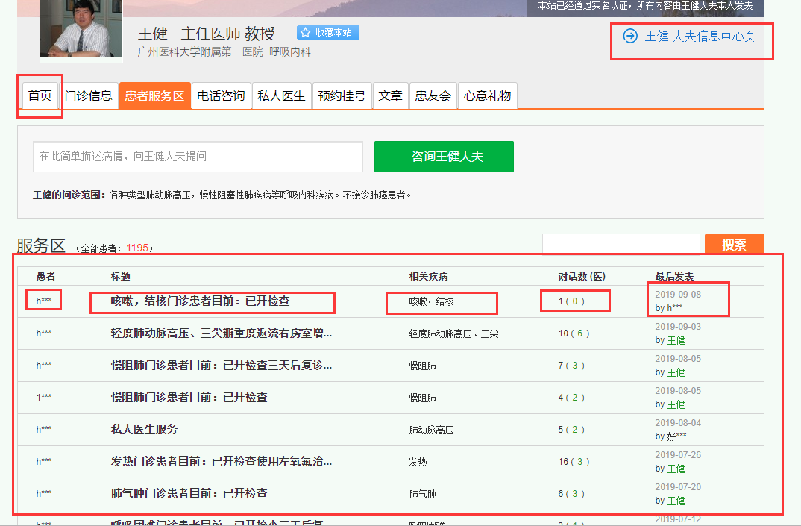
医生信息中心页链接 | 首页链接 | 患者姓名 | 标题文本 | 标题链接 | 相关疾病 | 对话数 | 最后发表时间
https://chengzhiqiang68.haodf.com/zixun/list.htm | chengzhiqiang68.haodf.com | h*** | 轻度肺动脉高压、三尖瓣重度返流右房室增… | https://www.haodf.com/doctorteam/flow_team_6470973239.htm | 轻度肺动脉高压、三尖… | 10 (6) | 2019-09-03

患者服务区字段
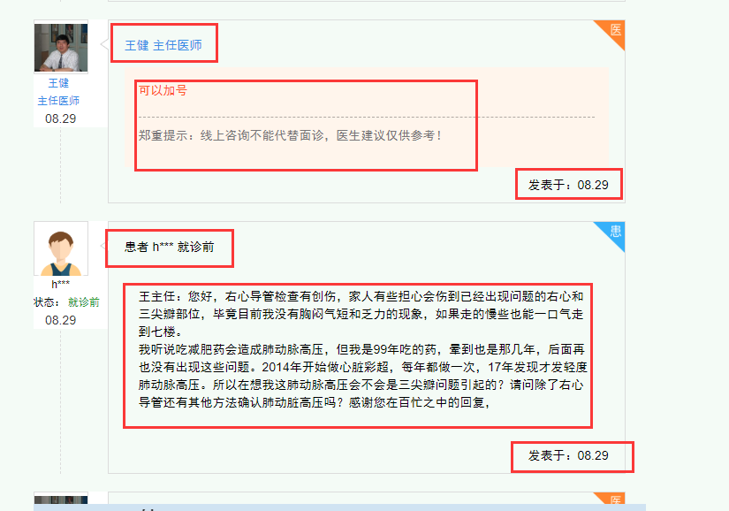
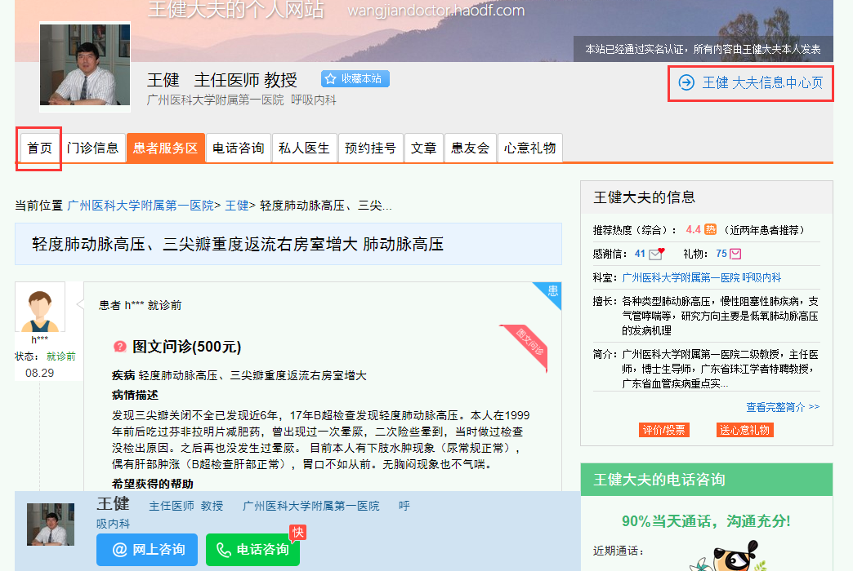
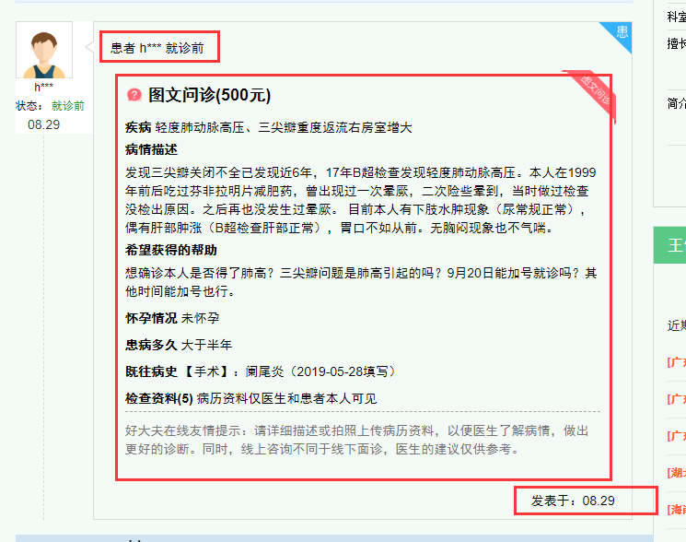
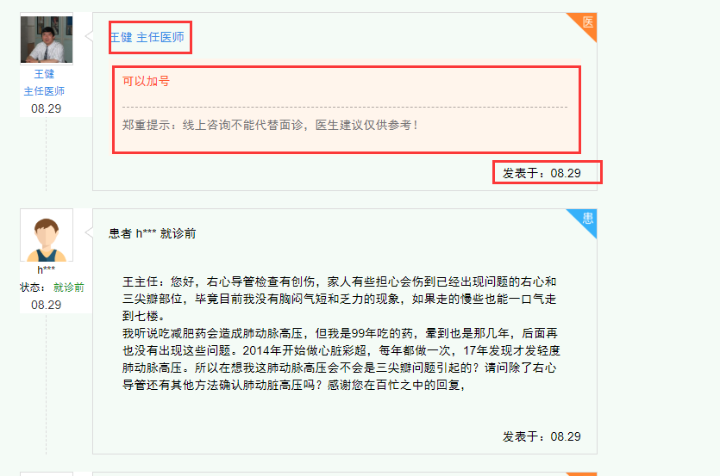
医生个人信息中心页链接 | 首页链接 | 发言角色 | 对话文本内容 | 发表时间
https://www.haodf.com/doctor/DE4r0BCkuHzdeKq0Q6K1qIYC2U8VE.htm | https://wangjiandoctor.haodf.com/ | 患者 h*** 就诊前 | 图文问诊(500元) 疾病 轻度肺动脉高压、三尖瓣重度返流右房室增大 病情描述 发现三尖瓣关闭不全已发现近6年，17年B超检查发现轻度肺动脉高压。本人在1999年前后吃过芬非拉明片减肥药，曾出现过一次晕厥，二次险些晕到，当时做过检查没检出原因。之后再也没发生过晕厥。 目前本人有下肢水肿现象（尿常规正常），偶有肝部肿涨（B超检查肝部正常），胃口不如从前。无胸闷现象也不气喘。 希望获得的帮助 想确诊本人是否得了肺高？三尖瓣问题是肺高引起的吗？9月20日能加号就诊吗？其他时间能加号也行。 怀孕情况 未怀孕 患病多久 大于半年 既往病史 【手术】：阑尾炎（2019-05-28填写） 检查资料(5) 病历资料仅医生和患者本人可见 好大夫在线友情提示：请详细描述或拍照上传病历资料，以便医生了解病情，做出更好的诊断。同时，线上咨询不同于线下面诊，医生的建议仅供参考。 | 发表于：08.29
https://www.haodf.com/doctor/DE4r0BCkuHzdeKq0Q6K1qIYC2U8VE.htm | https://wangjiandoctor.haodf.com/ | 王健 主任医师 | 从病史及检查来看，有三尖辧关闭不全，有血液返流，有轻度的肺动脉高压。我的建议需要做右心导管检查以进一步明确诊断 郑重提示：线上咨询不能代替面诊，医生建议仅供参考！ | 发表于：08.29

